상품제안서
60매 캡형물티슈 | 상품코드: S10933

 |  |  |  |  |  |  | 02-713-8555 | www.synergygift.co.kr
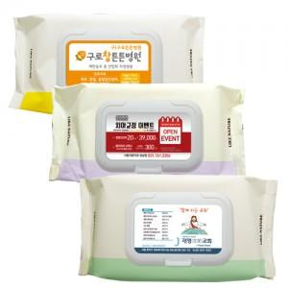

【상세/제작정보】 | 스티커인쇄후 캡에 부착

【인쇄/포장옵션】 | 스티커 / 비규격미포장

【공급단가】 | 수량 | 300~ | 1,000~ | 2,000~ | 3,000~ | 5,000~
*VAT별도 | 단가 | 1,420원 | 1,370원 | 1,320원 | 1,270원 | 1,230원

【상품 URL】 | https://www.synergygift.co.kr:443/src/goods_detail.php?gdno=12101

